Trang_bia
Posts and Telecommunications Institute of Technology |  |  |  |  |  |  | Thiết kế |  | Tài liệu phát triển |  | Tên hệ thống |  | Website bán đồng hồ |  |  |  | Người tạo |  | Thai | Ngày tạo |  | 30/09/2023
 |  |  |  |  |  |  |  |  |  |  |  |  |  |  |  |  | Người cập nhật |  |  | Ngày cập nhật
 |  |  |  |  |  |  |  |  |  |  | Màn hình (ID) |  | edit order |  | Màn hình (Tên) |  | Màn hình cập nhật hóa đơn

 | website bán đồng hồ

 | Version 1.0

 |  |  |  |  |  |  |  |  |  | 1. Mục đích |  |  | 7. Giao diện màn hình
 |  |  |  |  |  |  |  |  |  | 2. Giới hạn hoạt động |  |  | 8. Danh sách hạng mục
 |  |  |  |  |  |  |  |  |  | 3. Giới hạn hệ thống |  |  | 9. Khái quát chức năng
 |  |  |  |  |  |  |  |  |  | 4. Chức năng liên quan |  |  | 10. Xử lý chi tiết
 |  |  |  |  |  |  |  |  |  | 5. Không bao gồm
 |  |  |  |  |  |  |  |  |  | 6. Sơ đồ

Posts and Telecommunications Institute of Technology |  |  |  |  |  |  | Thiết kế |  | Tài liệu phát triển |  | Tên hệ thống |  | Website bán đồng hồ |  |  |  | Người tạo |  | Thái | Ngày tạo |  | 30/09/2023
 |  |  |  |  |  |  |  |  |  |  |  |  |  |  |  |  | Người cập nhật |  |  | Ngày cập nhật
 |  |  |  |  |  |  |  |  |  |  | Màn hình (ID) |  | edit order |  | Màn hình (Tên) |  | Màn hình cập nhật hóa đơn

 | Lịch sử chỉnh sửa

 | Ver |  | Ngày cập nhật |  |  | Nội dung cập nhật |  |  |  |  |  |  | Người cập nhật
 |  |  |  |  |  |  |  |  |  |  |  |  |  | Ngày duyệt |  | Người duyệt |  | Ngày duyệt |  |  | Người duyệt
 | 1 |  | 30/9/2023 |  |  | Tạo mới |  |  |  |  |  |  | Thái

Posts and Telecommunications Institute of Technology |  |  |  |  |  |  | Thiết kế |  | Tài liệu phát triển |  | Tên hệ thống |  | Website bán đồng hồ |  |  |  | Người tạo |  | Thái | Ngày tạo |  | 2018-01-10
 |  |  |  |  |  |  |  |  |  |  |  |  |  |  |  |  | Người cập nhật |  |  | Ngày cập nhật
 |  |  |  |  |  |  |  |  |  |  | Màn hình (ID) |  | edit order |  | Màn hình (Tên) |  | Màn hình cập nhật hóa đơn

 | 1. Mục đích
 |  | - Dùng để thêm sản phảm
 |  | - Người sử dụng nhập thôn tin sản phẩm
 |  | - Sau khi nhấn thêm sản phảm, trường hợp phát sinh lỗi thì hiển thị thông báo lỗi, ngược lại di chuyển đến màn hình chính

 | 2. Giới hạn hoạt động
 |  | Không có

 | 3. Giới hạn hệ thống
 |  | Không có

 | 4. Chức năng liên quan
 |  | Không có

 | 5. Không bao gồm
 |  | Không có

Posts and Telecommunications Institute of Technology |  |  |  |  |  |  | Thiết kế |  | Tài liệu phát triển |  | Tên hệ thống |  | Website bán đồng hồ |  |  |  | Người tạo |  | Thái | Ngày tạo |  | 30/09/2023
 |  |  |  |  |  |  |  |  |  |  |  |  |  |  |  |  | Người cập nhật |  |  | Ngày cập nhật
 |  |  |  |  |  |  |  |  |  |  | Màn hình (ID) |  | edit order |  | Màn hình (Tên) |  | Màn hình cập nhật hóa đơn

Màn hình cập nhật hóa đơn
 | 6. Sơ đồ

Khởi động
hệ thống

màn hình chính

User
Order_item
Order

 | Table

 |  |  | № | Loại | Tên |  |  |  |  |  | I/O | Ghi chú
 |  |  | 1 | M | User |  |  | Table user |  |  | O
 |  |  | 2 | M | Order |  |  | Table đơn hàng |  |  | I/O
 |  |  | 4 | M | Order_item |  |  | Table sản phẩm trong đơn hàng |  |  | O
 |  |  | 5
 |  |  | 6
 |  |  | 7
 |  |  | 8
 |  |  | 9
 |  |  | 10

 |  |  |  | ※ Loại (M: Master / T: Transaction table / Ⅰ: INI file / W: work table / V: view / S: stored procedures / L: SQL loader / F: file)

Thiet_ke
Posts and Telecommunications Institute of Technology |  |  |  | Thiết kế |  | Tài liệu phát triển |  |  |  |  | Tên hệ thống |  |  | Website bán đồng hồ |  |  | Người tạo | Tú | Ngày tạo | 2023-10-11
 |  |  |  |  |  |  |  |  |  |  |  |  |  |  |  |  | Người cập nhật |  | Ngày cập nhật
 |  |  |  |  |  |  |  |  |  |  | Màn hình (ID) |  |  | edit Order |  | Màn hình (Tên) | Màn hình cập nhật hóa đơn

 | 7. Giao diện màn hình

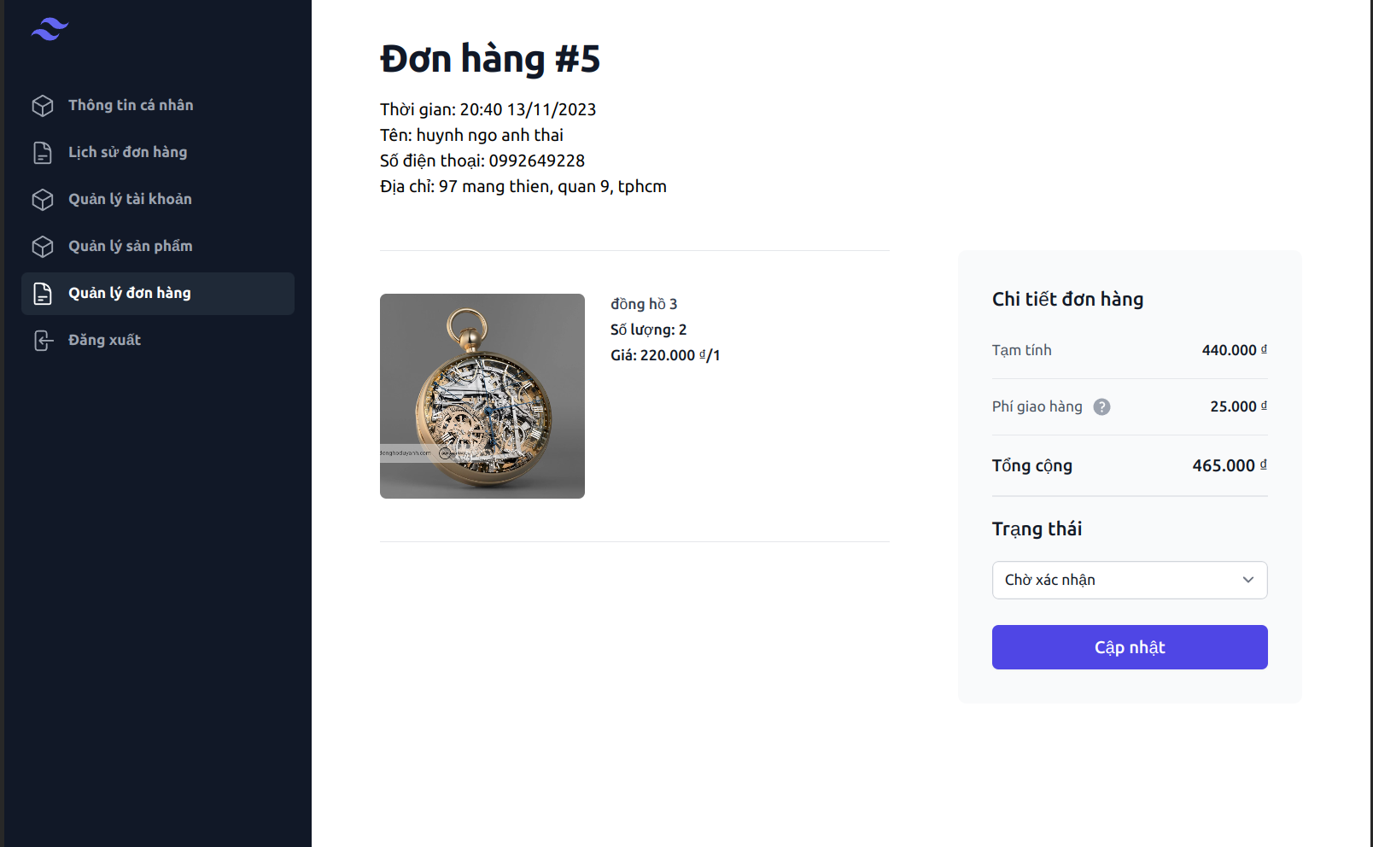

Posts and Telecommunications Institute of Technology |  |  |  | Thiết kế |  | Tài liệu phát triển |  |  |  |  | Tên hệ thống |  |  | Website bán đồng hồ |  |  | Người tạo | Tú | Ngày tạo | 2023-10-11
 |  |  |  |  |  |  |  |  |  |  |  |  |  |  |  |  | Người cập nhật |  | Ngày cập nhật
 |  |  |  |  |  |  |  |  |  |  | Màn hình (ID) |  |  | edit Order |  | Màn hình (Tên) | Màn hình cập nhật hóa đơn

 | 8. Danh sách hạng mục

 |  | [Vùng nhập]
 |  | № | Tên hạng mục | Loại dữ liệu | Độ dài |  | Bắt buộc |  |  | I/O | Control |  | Format |  | Ghi chú
 |  | 1 | ID | String |  |  |  | Y |  | OUT | Text
 |  | 2 | Time | String |  |  |  | Y |  | OUT | Text
 |  | 3 | total | Number |  |  |  | Y |  | OUT | Text
 |  | 4 | status | String |  |  |  | Y |  | OUT | Text
 |  | 5 | name | String |  |  |  | Y |  | OUT | Text
 |  | 6 | phone | String |  |  |  | Y |  | OUT | Text
 |  | 7 | address | String |  |  |  | Y |  | OUT | Text

 |  | [Vùng nút]
 |  | № | Tên hạng mục |  | Control |  |  |  |  |  |  | Ghi chú
 |  | 1 | Cập nhật |  | Button

 |  | [Vùng hiển thị cố định]
 |  | № | Tên hạng mục |  | Control |  |  |  | Nội dung hiển thị |  |  |  |  |  |  | Ý nghĩa
 |  | 1 | danh sách hóa đơn |  | Text
 |  | 2 | Mã hóa đơn Thơi gian |  | Text
 |  | 3 | Thời gian |  | Text
 |  | 4 | Tống tiền |  | Text
 |  | 5 | Trạng thái |  | Text
 |  | 6 | Tên |  | Text
 |  | 7 | Số điện thoạn |  | Text
 |  | 8 | địa chỉ |  | Text

Posts and Telecommunications Institute of Technology |  |  |  | Thiết kế |  | Tài liệu phát triển |  |  |  |  | Tên hệ thống |  |  | Website bán đồng hồ |  |  | Người tạo | Tú | Ngày tạo | 2023-10-11
 |  |  |  |  |  |  |  |  |  |  |  |  |  |  |  |  | Người cập nhật |  | Ngày cập nhật
 |  |  |  |  |  |  |  |  |  |  | Màn hình (ID) |  |  | edit Order |  | Màn hình (Tên) | Màn hình cập nhật hóa đơn

 | 9. Khái quát chức năng
 |  | (1) Hiển thị ban đầu
 |  |  | 1. Hiển thị màn hình ở trạng thái ban đầu

 |  | (2) Xử lý cập nhật hóa đơn
 |  |  | 1. Nhấn nút cập nhật
 |  |  | 2. chuyển trang cập nhật hóa đơn

Posts and Telecommunications Institute of Technology |  |  |  | Thiết kế |  | Tài liệu phát triển |  |  |  |  | Tên hệ thống |  |  | Website bán đồng hồ |  |  | Người tạo | Tú | Ngày tạo | 2023-10-11
 |  |  |  |  |  |  |  |  |  |  |  |  |  |  |  |  | Người cập nhật |  | Ngày cập nhật
 |  |  |  |  |  |  |  |  |  |  | Màn hình (ID) |  |  | edit Order |  | Màn hình (Tên) | Màn hình cập nhật hóa đơn

 | 10. Xử lý chi tiết
 |  | (1) Hiển thị ban đầu

 |  | [Vùng nhập]
 |  | № | Tên hạng mục | Loại dữ liệu | Độ dài |  | Bắt buộc |  |  | I/O | Control |  | Format |  | Ghi chú
 |  | 1 | ID | String |  |  |  | Y |  | OUT | Text
 |  | 2 | Time | String |  |  |  | Y |  | OUT | Text
 |  | 3 | total | Number |  |  |  | Y |  | OUT | Text
 |  | 4 | status | String |  |  |  | Y |  | OUT | Text
 |  | 5 | name | String |  |  |  | Y |  | OUT | Text
 |  | 6 | phone | String |  |  |  | Y |  | OUT | Text
 |  | 7 | address | String |  |  |  | Y |  | OUT | Text

 |  | [Vùng nút]
 |  | № | Tên hạng mục |  | Control |  |  |  |  |  |  | Ghi chú
 |  | 1 | Cập nhật |  | Button

 |  | [Vùng hiển thị cố định]
 |  | № | Tên hạng mục |  | Control |  |  |  | Nội dung hiển thị |  |  |  |  |  |  | Ý nghĩa
 |  | 1 | danh sách hóa đơn |  | Text
 |  | 2 | Mã hóa đơn Thơi gian |  | Text
 |  | 3 | Thời gian |  | Text
 |  | 4 | Tống tiền |  | Text
 |  | 5 | Trạng thái |  | Text
 |  | 6 | Tên |  | Text
 |  | 7 | Số điện thoạn |  | Text
 |  | 8 | địa chỉ |  | Text

 | (2) Xử lý cập nhật hóa đơn

